Datganiad y contractw
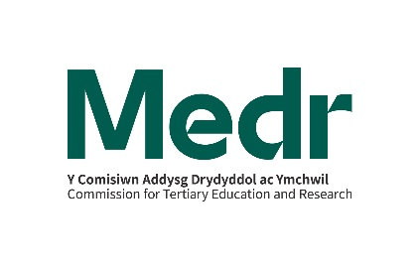

Buddsoddi Trydyddol a Monitro
Tertiary Investment and Monitoring

Rhaglen Comisiynu Prentisiaethau: Datganiad y contractwr ar gyfer cyllid tuag at gostau cymorth am weithgareddau yn ystod y flwyddyn – Cymorth Dysgu Ychwandegol - prentisiaeth - blwyddyn gontract 2024/25

Misoedd: |  | [Dewiswch y misoedd perthnasol]

Llenwch y ffurflen a’i dychwelyd at y holircp@medr.cymru - dim hwyrach na:

Enw’r Contractwr:
Enw Cyswllt:
Teitl Swydd:

Rhowch fanylion y gwariant misol ar gyfer pob unigolyn sy’n derbyn cyllid Cymorth Dysgu Ychwanegol.

Dynodydd y dysgwr cofnod dysgu gydol oes Cymru (LN02) | Math o gymorth a ddarparwyd | Gwariant misol yn ymwneud â | Gwariant misol £

Cyfanswm: |  |  | 0.00

Llofnod:

Enw mewn llythrennau bras:

Dyddiad:

